記事一覧画面
画面・コンポーネント名 | 記事一覧画面
画面スクショ
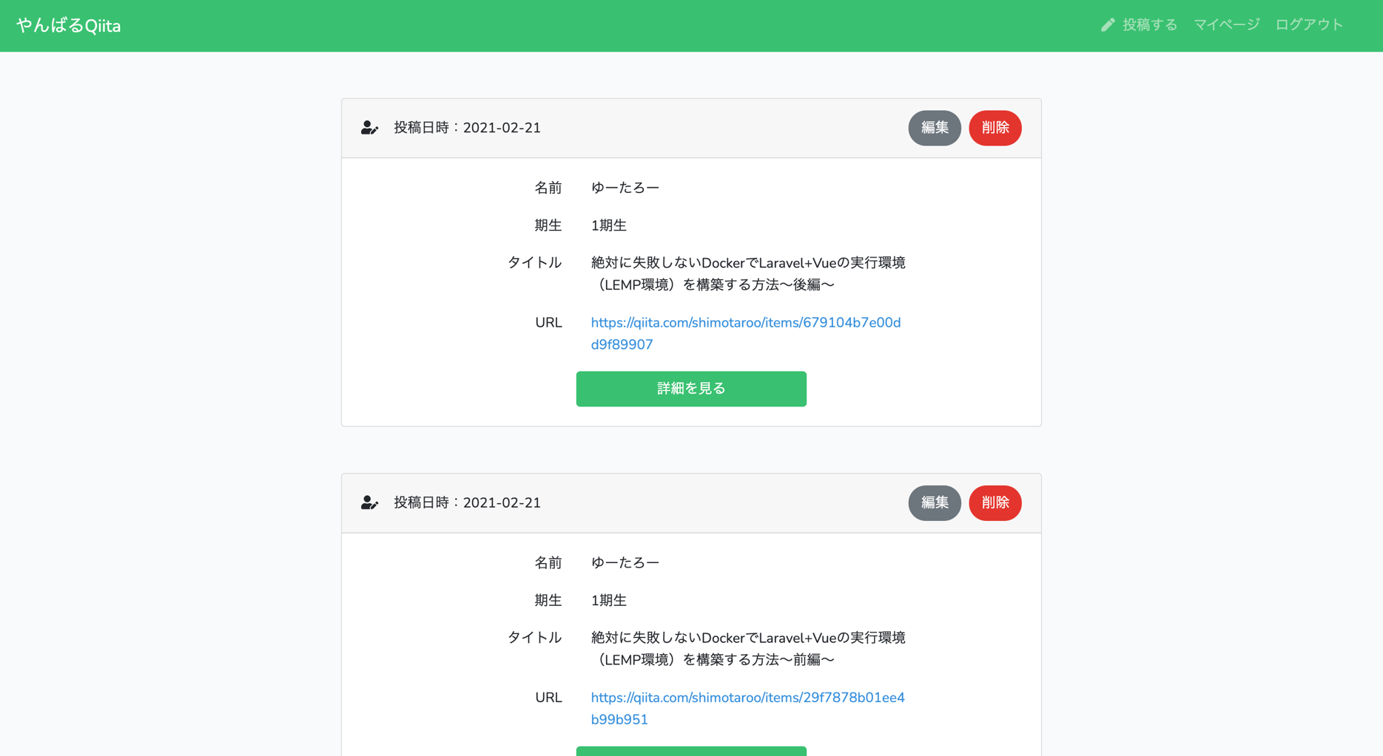

画面遷移 | クリック箇所 | 遷移先画面
 | URL | Qiitaのページ （別ウィンドウで遷移）
 | 詳細を見る | 記事詳細画面
 | 編集 | 記事編集画面
 | 削除 | 記事一覧画面 （削除処理成功後）
バリデーション | なし
アプリURL | https://yanbaru-qiita.herokuapp.com/
仕様 | ・自分が投稿した記事にのみ「編集」、「削除」ボタンが表示されるようにする ・投稿日時左のアイコンはFont Awesomeを使用する ・「URL」をクリックすると別ウィンドウでQiitaのページに遷移させる ・記事は投稿日時を降順で表示させる（新しいのが1番上） ・1画面に表示する記事件数は5件としてページネーションを実装する

ユーザー登録画面
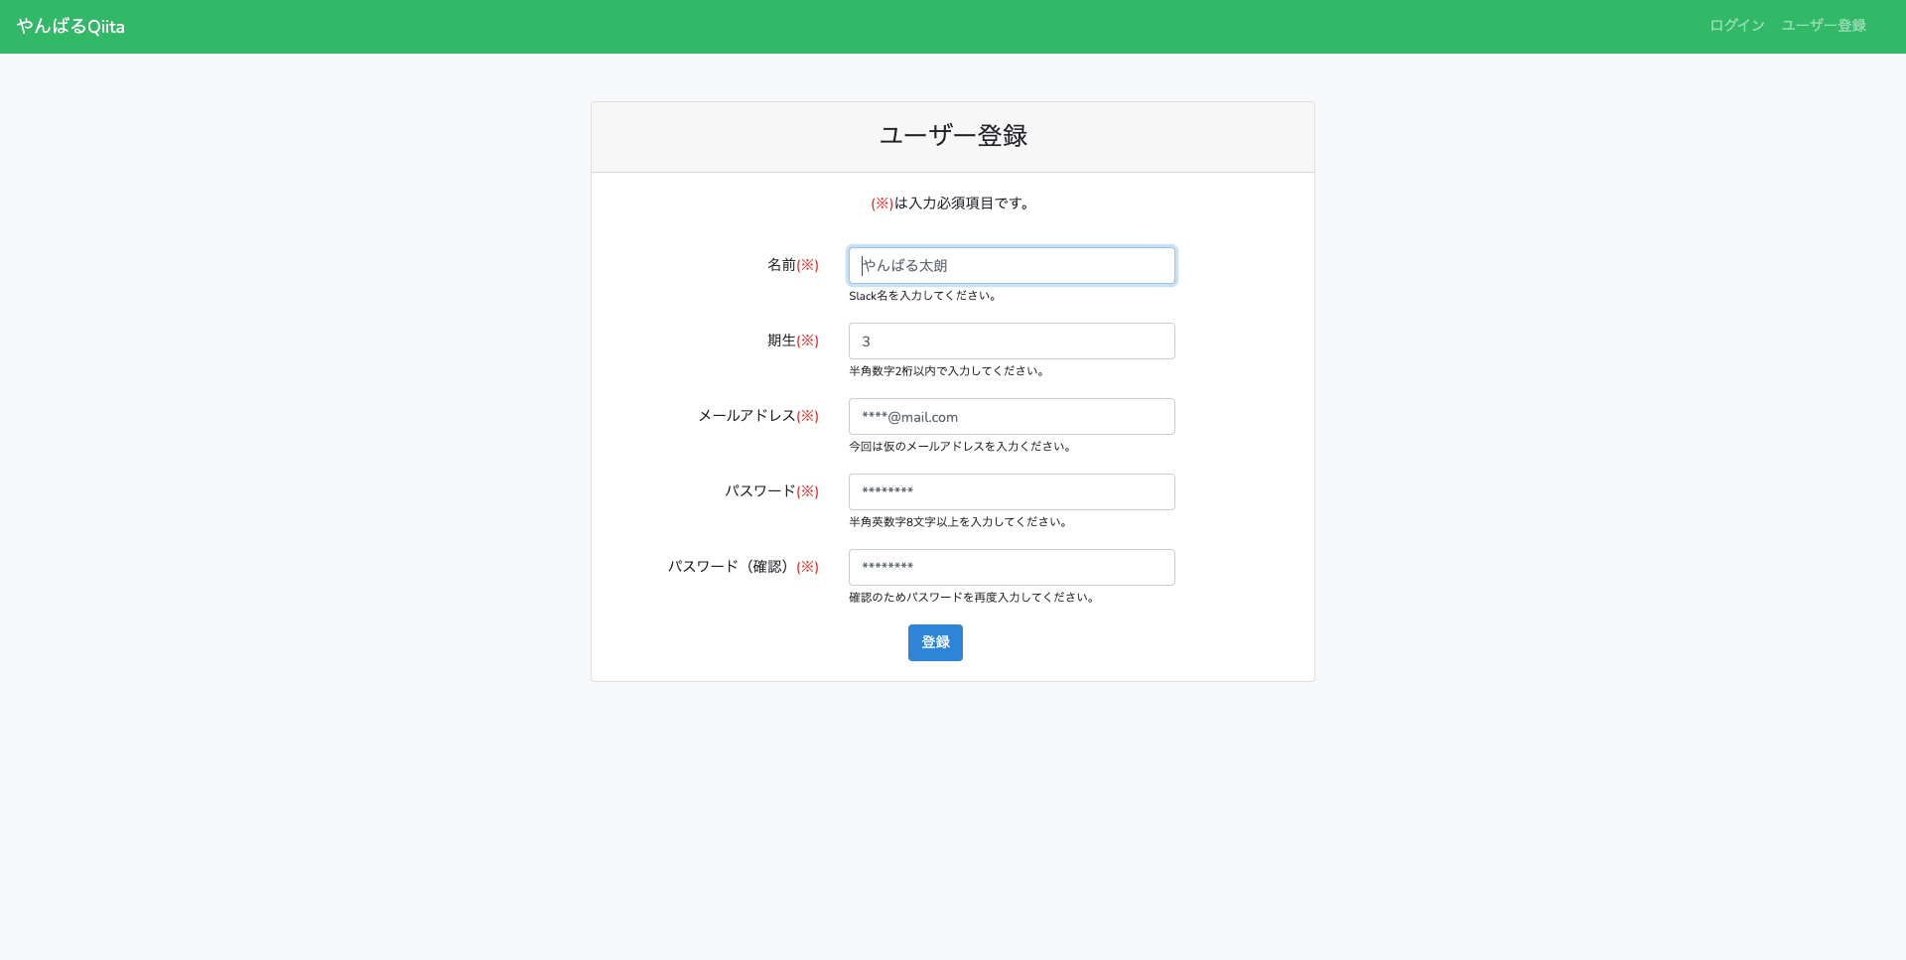
画面・コンポーネント名 | ユーザー登録画面
画面スクショ

画面遷移 | クリック箇所 | 遷移先画面
 | 登録 | ユーザー登録処理 成功後、記事一覧画面へリダイレクト
バリデーション | 入力項目 | バリデーション内容
 | 名前 | 必須、文字列、255文字以内
 | 期生 | 必須、数字、1〜2桁
 | メールアドレス | 必須、文字列、メールアドレス形式、25文字以内、 重複禁止
 | パスワード | 必須、文字列、半角英数字、8文字以上、 確認用と同じであること
アプリURL | https://yanbaru-qiita.herokuapp.com/register
仕様 | ・バリデーションがエラーになった場合はリダイレクトする ・バリデーションエラーになった場合は入力した値をフォームに保持する ・バリデーションメッセージは各フォームの下に表示する ・バリデーションメッセージは日本語で表示する ・ユーザー登録処理後は記事一覧画面にリダイレクトする ・画面遷移時に「名前」入力フォームにフォーカスされた状態にする

ログイン画面
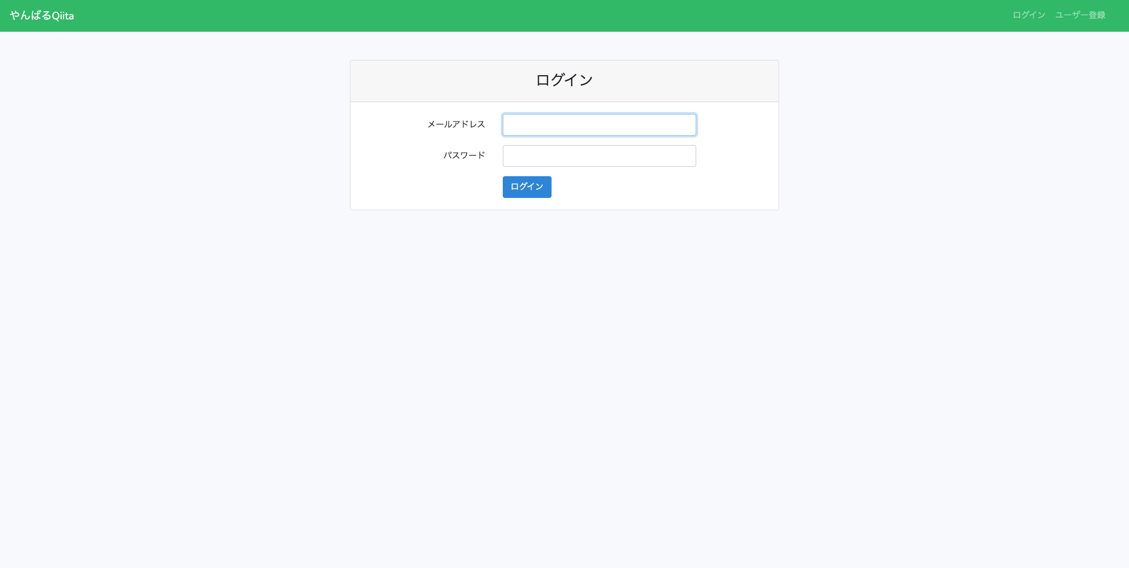
画面・コンポーネント名 | ログイン画面
画面スクショ

画面遷移 | クリック箇所 | 遷移先画面
 | ログイン | ログイン処理 成功後、記事一覧画面へリダイレクト
バリデーション | 入力項目 | バリデーション内容
 | メールアドレス | 必須、文字列
 | パスワード | 必須、文字列
アプリURL | https://yanbaru-qiita.herokuapp.com/login
仕様 | ・バリデーションがエラーになった場合はリダイレクトする ・バリデーションエラーになった場合は入力した値をフォームに保持する ・バリデーションメッセージは各フォームの下に表示する ・バリデーションメッセージは日本語で表示する ・ログイン成功後は記事一覧画面にリダイレクトする ・・画面遷移時に「メールアドレス」入力フォームにフォーカスされた状態にする

記事投稿画面
画面・コンポーネント名 | 記事投稿画面
画面スクショ
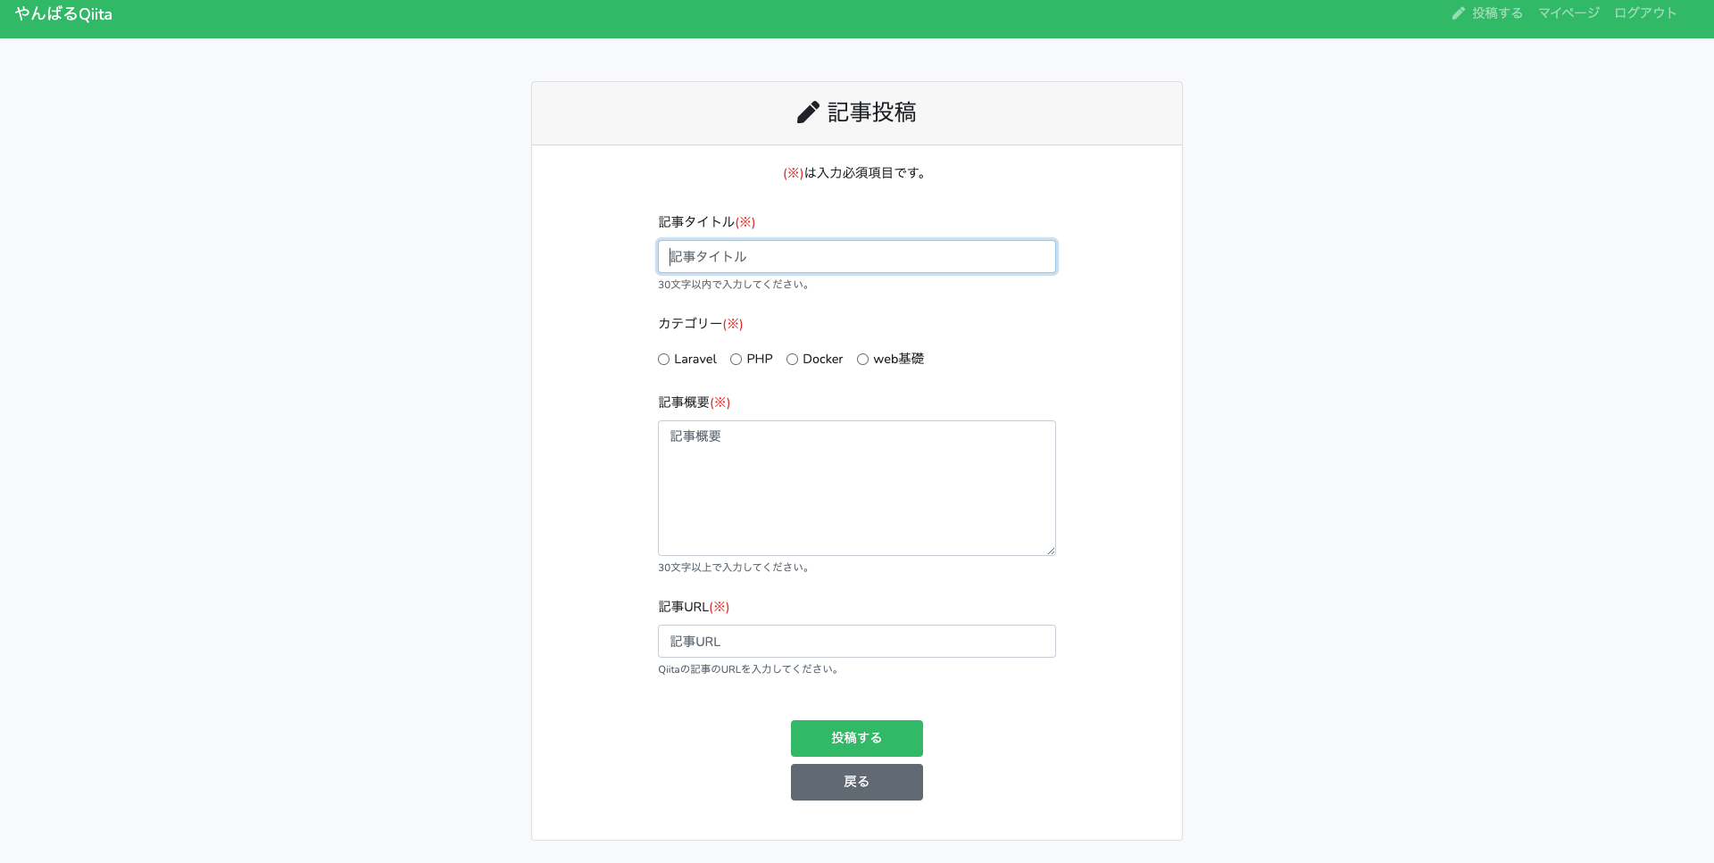

画面遷移 | クリック箇所 | 遷移先
 | 投稿する | 記事投稿処理 成功後、記事一覧画面へリダイレクト
 | 戻る | 記事一覧画面
バリデーション | 入力項目 | バリデーション内容
 | 記事タイトル | 必須、文字列、50文字以内
 | カテゴリー | 必須、文字列、1文字
 | 記事概要 | 必須、文字列、30文字以上
 | 記事URL | 必須、文字列、有効なURL
アプリURL | https://yanbaru-qiita.herokuapp.com/articles/create
仕様 | ・カテゴリーのラジオボタンは「Laravel」「PHP」「Docker」「Web基礎」の4つとする ・バリデーションがエラーになった場合はリダイレクトする ・バリデーションエラーになった場合は直前に入力した値をフォームに保持する ・バリデーションメッセージは各フォームの下に表示する ・バリデーションメッセージは日本語で表示する ・画面遷移時に「記事タイトル」入力フォームにフォーカスされた状態にする ・記事投稿成功後は記事一覧画面にリダイレクトする ・記事一覧画面にリダイレクトした時に「記事を投稿しました」のフラッシュメッセージを表示する（3秒間でフェードアウトさせる）

記事詳細画面
画面・コンポーネント名 | 記事詳細画面
画面スクショ | ログイン中のユーザーが投稿した記事の場合
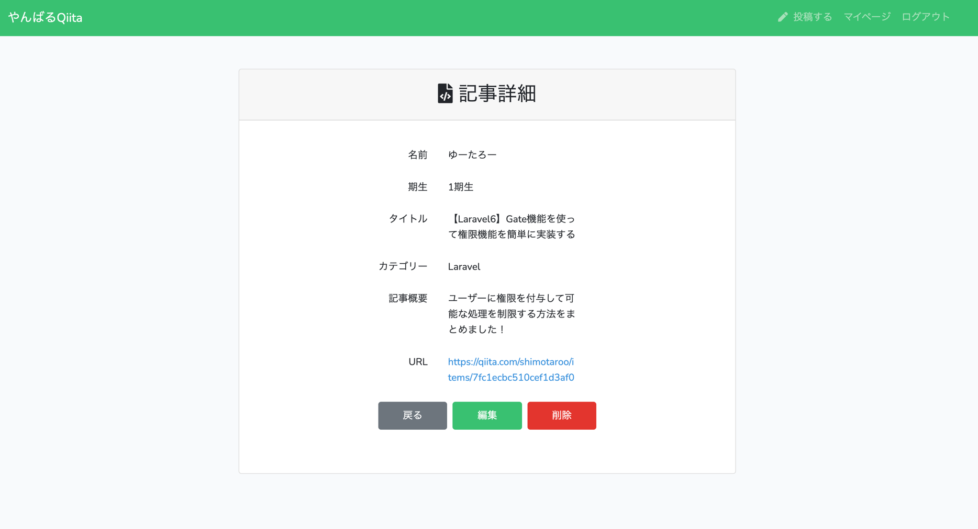

 | ログイン中のユーザーが投稿した記事ではない場合
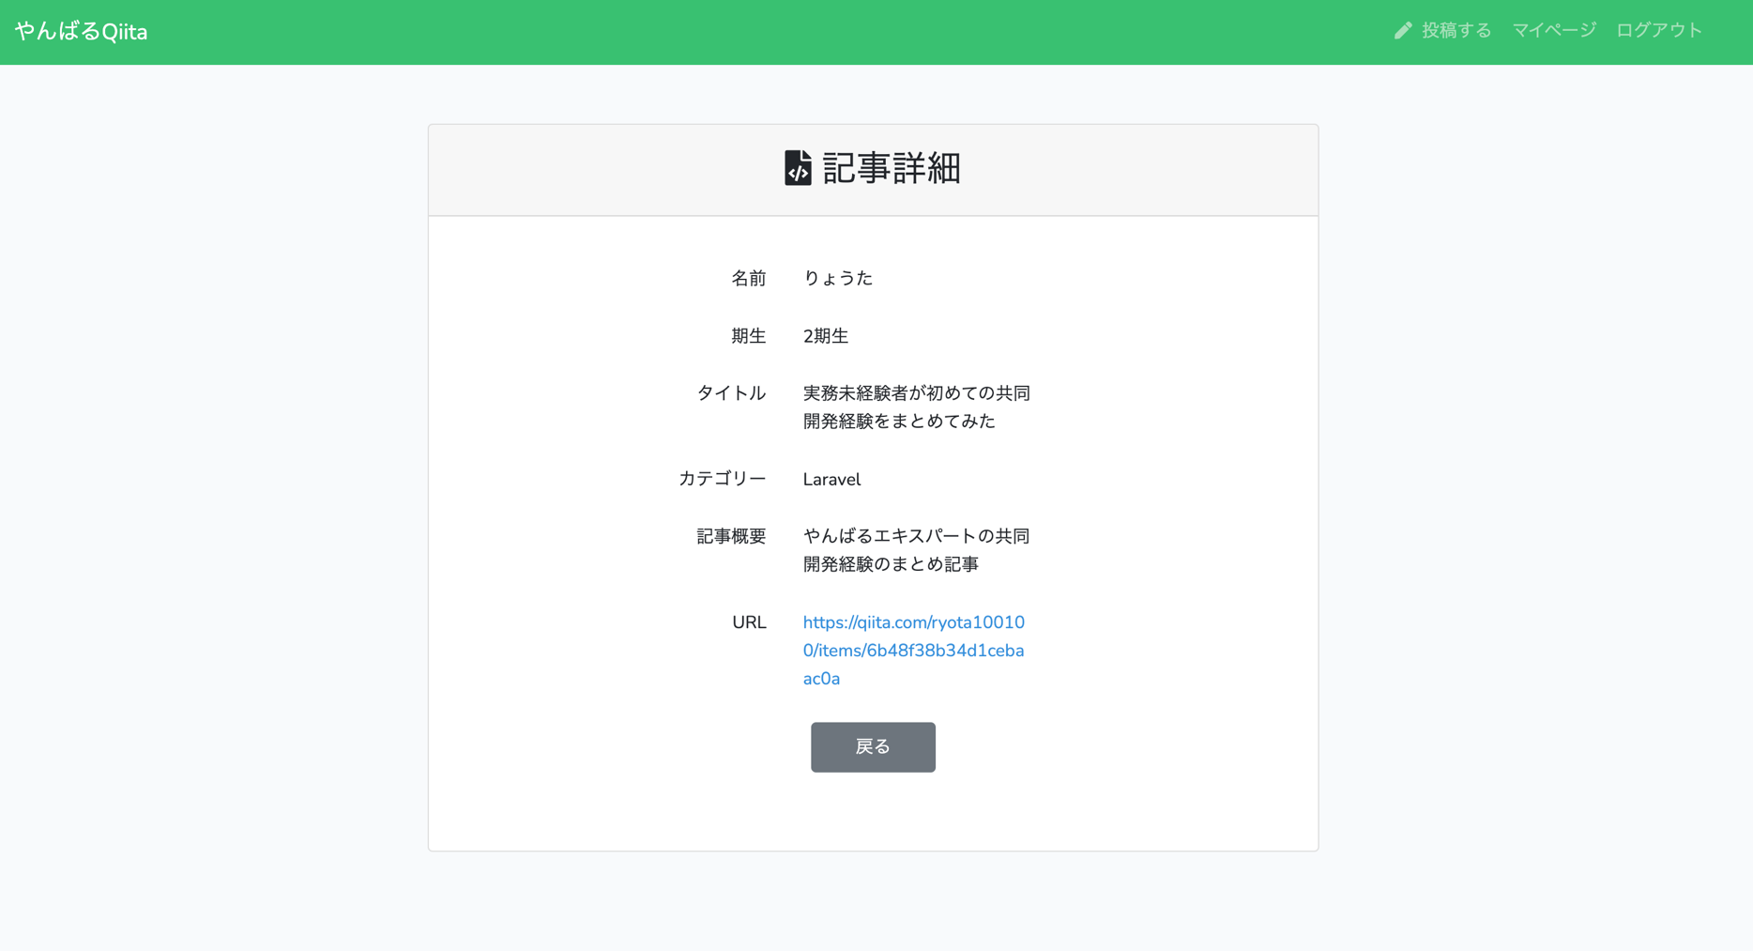

画面遷移 | クリック箇所 | 遷移先画面
 | 戻る | 記事一覧画面
 | 編集 | 記事編集画面
 | 削除 | 記事一覧画面 （削除処理成功後）
バリデーション | なし
アプリURL | https://yanbaru-qiita.herokuapp.com/articles/5
仕様 | ・ログイン中のユーザーが投稿した記事（＝自分の記事）の場合、「編集」、「削除」ボタンを表示する

記事編集画面
画面・コンポーネント名 | 記事編集画面
画面スクショ
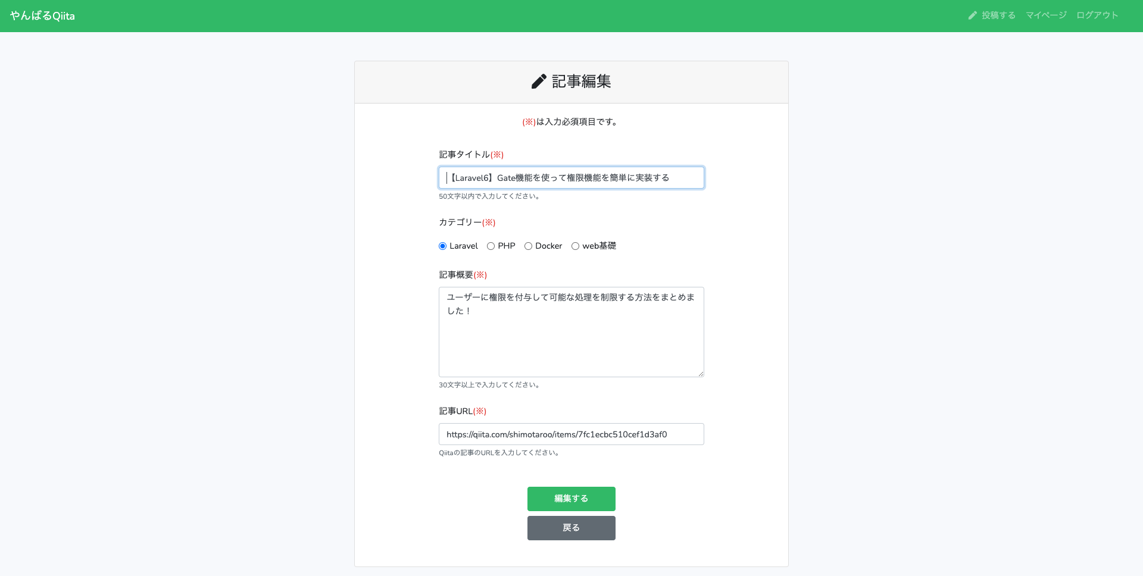

画面遷移 | クリック箇所 | 遷移先
 | 編集する | 記事編集処理 成功後、記事一覧画面へリダイレクト
 | 戻る | 記事一覧画面
バリデーション | 入力項目 | バリデーション内容
 | 記事タイトル | 必須、文字列、50文字以内
 | カテゴリー | 必須、文字列、1文字
 | 記事概要 | 必須、文字列、30文字以上
 | 記事URL | 必須、文字列、有効なURL
アプリURL | https://yanbaru-qiita.herokuapp.com/articles/5/edit |  | ※5は記事IDであり、投稿によって異なります
仕様 | ・カテゴリーのラジオボタンは「Laravel」「PHP」「Docker」「Web基礎」の4つとする ・バリデーションがエラーになった場合は記事編集画面にリダイレクトする ・バリデーションエラーになった場合は直前に入力した値をフォームに保持する ・バリデーションメッセージは各フォームの下に表示する ・バリデーションメッセージは日本語で表示する ・画面遷移時に「記事タイトル」入力フォームにフォーカスされた状態にする ・記事投稿成功後は記事一覧画面にリダイレクトする ・記事一覧画面にリダイレクトした時に「記事を編集しました」のフラッシュメッセージを表示する（3秒間でフェードアウトさせる） ・認可機能を実装し、ID（上記でいう5）のところに、自分が投稿した記事ではない数字を直接URL欄に入力した時に403エラーを返すようにしてください。

マイページ画面
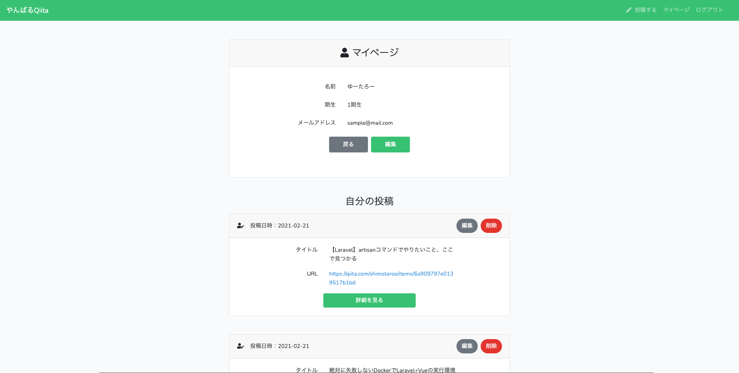
画面・コンポーネント名 | マイページ画面
画面スクショ

画面遷移 | クリック箇所 | 遷移先画面
 | 編集（マイページ） | ユーザー情報変更画面
 | 戻る | 記事一覧画面
 | 編集（自分の投稿） | 記事編集画面
 | 削除 | 記事一覧画面 （削除処理成功後）
 | 詳細を見る | 記事詳細画面
バリデーション | 入力項目 | バリデーション内容
 | 名前 | 必須、文字列、255文字以内
 | 期生 | 必須、数字、２文字以内
 | メールアドレス | 必須、文字列、メールアドレス形式、25文字以内、 重複禁止
 | パスワード | 必須、文字列、半角英数字、8文字以上、 確認用と同じであること
アプリURL | https://yanbaru-qiita.herokuapp.com/user/1 |  | ※1はユーザーIDであり、ユーザーによって異なります
その他注意事項 | ・自分の投稿がない場合は何も表示しないでOK

ユーザー情報変更画面
画面・コンポーネント名 | ユーザー情報変更画面
画面スクショ

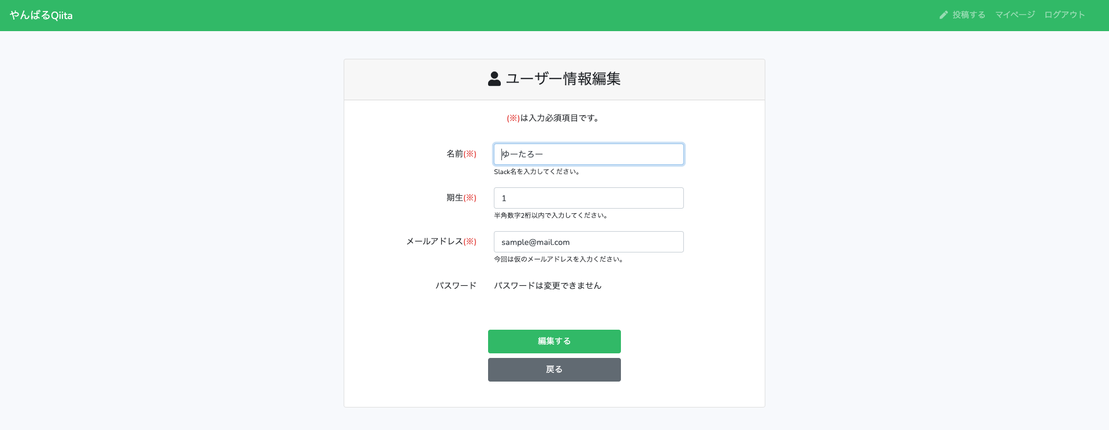

画面遷移 | クリック箇所 | 遷移先画面
 | 編集する | マイページ画面 （ユーザー情報編集成功後）
 | 戻る | マイページ画面
バリデーション | 入力項目 | バリデーション内容
 | 名前 | 必須、文字列、255文字以内
 | 期生 | 必須、数字、1〜2桁
 | メールアドレス | 必須、文字列、メールアドレス形式、25文字以内、 自分のメールアドレス以外で重複禁止
アプリURL | https://yanbaru-qiita.herokuapp.com/user/1/edit |  | ※1はユーザーIDであり、ユーザーによって異なります
その他注意事項 | ・バリデーションがエラーになった場合はユーザー情報変更画面にリダイレクトする ・バリデーションエラーになった場合は入力した値をフォームに保持する ・バリデーションメッセージは各フォームの下に表示する ・バリデーションメッセージは日本語で表示する ・ユーザー情報変更処理後はマイページ画面にリダイレクトする ・画面遷移時に「名前」入力フォームにフォーカスされた状態にする ・マイページ画面にリダイレクトした時に「ユーザー情報を編集しました」のフラッシュメッセージを表示する（3秒間でフェードアウトさせる） ・認可機能を実装し、ID（上記でいう1）のところに、自分ではない他のユーザーのIDを直接URL欄に入力した時に403エラーを返すようにしてください。

削除機能（画面なし）
画面・コンポーネント名 | 削除機能（画面なし）
画面スクショ
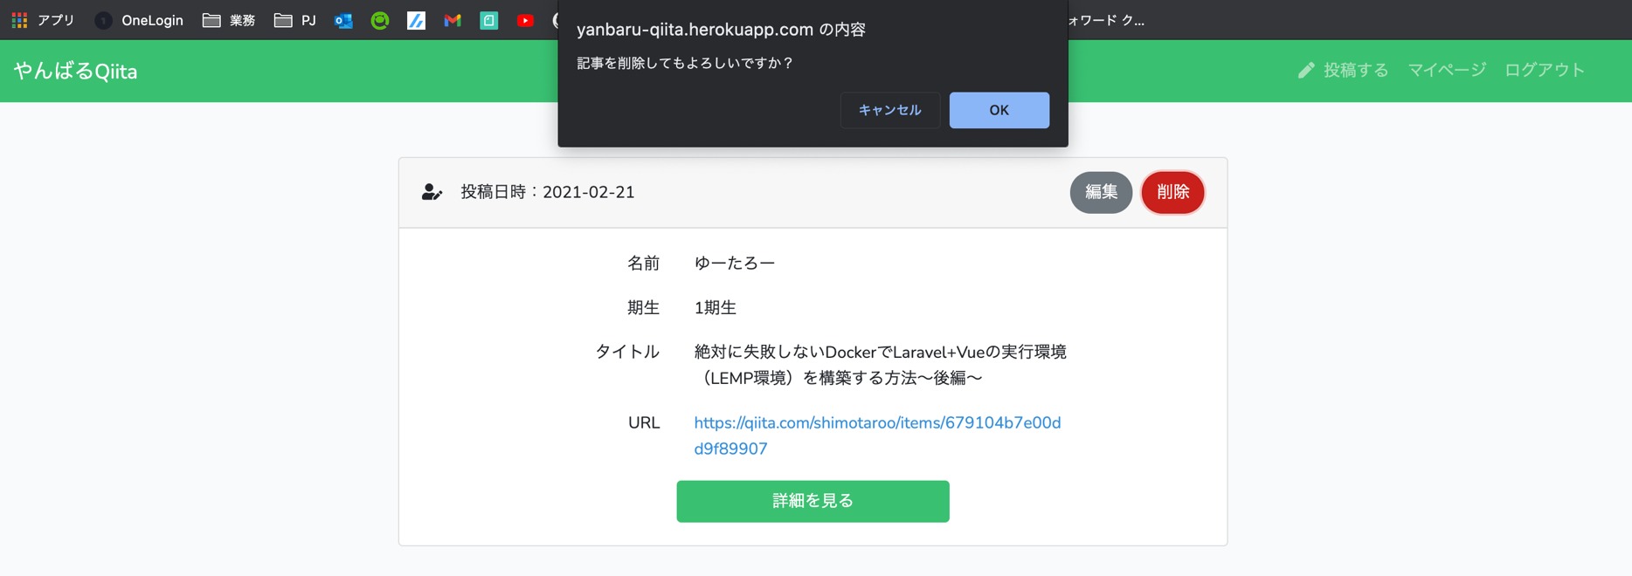

画面遷移 | クリック箇所 | 遷移先画面
 | 削除 | 記事一覧画面 （削除処理成功後）
バリデーション | なし
アプリURL | 記事一覧画面 or 記事詳細画面
その他注意事項 | ・削除方法は論理削除とする（物理削除にしない） ・削除前に画面の通り、「記事を削除してもよろしいですか？」という確認のアラートを表示させ、「OK」を押した時に記事を論理削除する ・「キャンセル」を押した場合は削除しない ・上記の確認アラートはJavaScriptで実装する ・論理削除完了後は記事一覧画面にリダイレクトする ・記事一覧画面にリダイレクトした時に「記事を削除しました」のフラッシュメッセージを表示する（3秒間でフェードアウトさせる）

